Planilha1
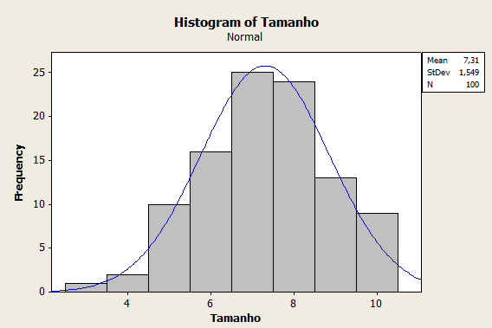
Nº | Tamanho
1 | 10 | Média | 5.761
2 | 7 |  | 8.859
3 | 5
4 | 5 | Média X2 | 4.212
5 | 7.5 |  | 10.408
6 | 8
7 | 6 | Média X3 | 2.663
8 | 5 |  | 11.957
9 | 8
10 | 7
11 | 8
12 | 8
13 | 7.5
14 | 9
15 | 6
16 | 4
17 | 9
18 | 6
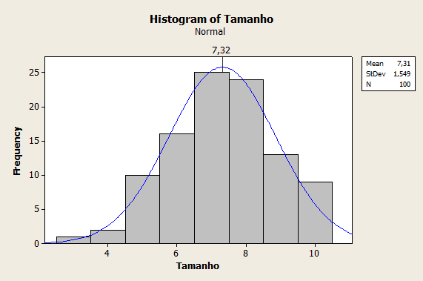
19 | 10
20 | 7
21 | 8
22 | 6.5
23 | 7
24 | 7.5
25 | 8
26 | 6
27 | 9
28 | 8
29 | 7
30 | 10
31 | 6.5
32 | 9.5
33 | 6
34 | 9
35 | 7
36 | 6.5
37 | 7
38 | 7
39 | 6
40 | 6.5
41 | 10
42 | 5
43 | 5
44 | 7
45 | 8
46 | 6
47 | 5
48 | 8
49 | 10
50 | 8
51 | 5
52 | 6
53 | 7
54 | 10
55 | 9
56 | 8
57 | 6
58 | 7
59 | 6
60 | 7
61 | 10
62 | 7
63 | 3
64 | 6
65 | 8
66 | 7
67 | 8
68 | 9
69 | 10.5
70 | 10
71 | 7
72 | 6
73 | 8
74 | 7
75 | 9
76 | 6
77 | 8
78 | 5
79 | 4
80 | 7
81 | 9
82 | 8
83 | 7
84 | 9
85 | 8
86 | 7
87 | 7
88 | 7
89 | 9
90 | 7
91 | 9
92 | 8
93 | 8
94 | 9
95 | 5
96 | 8
97 | 8
98 | 8
99 | 7
100 | 5

